Sheet1
中山大学附属第一医院雕塑底座采购项目报价单
序号 | 产品名称 | 规格/型号 | 方案图 | 单位 | 数量 | 单价（元） | 总价（元） | 备注
1 | 雕塑底座 | 玻璃钢底座（总高900mm，底部直径590mm；异型结构；乳白色喷漆饰面） | 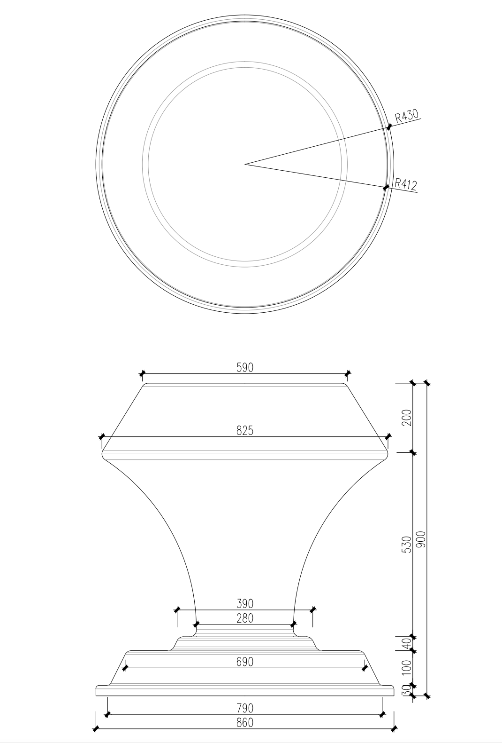 | 套 | 1
合计（小写RMB）： |  | 0
合计（大写RMB）： |  | RMB0
说明：报价为包安装的总价，为报价人完成采购项目全部义务的总价格，包括但不限于运输费、保险费、装卸费、安装调试费用、税费以及售后服务费用等全部费用；货期：在接到院方送货通知后20天内安装完毕；质保期：一年，自验收签字交付之日起计算。

项目名称：雕塑底座采购项目采购项目
报价单位： （加盖公章）
联 系 人：
电 话：
日 期：

